Modelo de Entidad - Relación
 | FUNDACIÓN UNIVERSITARIA TECNOLOGICO COMFENALCO
 | Cartagena
 | NIT. 890481183-1
 | Barrio España Kra. 44D#30 A 91

Código Docente |  | Nombre Docente
0000072614 |  | ESPRIELLA CASTELLAR,WALTER ALBERTO
Asignatura |  | Numero clase
MINERIA DE DATOS II |  | 3041 y 3042

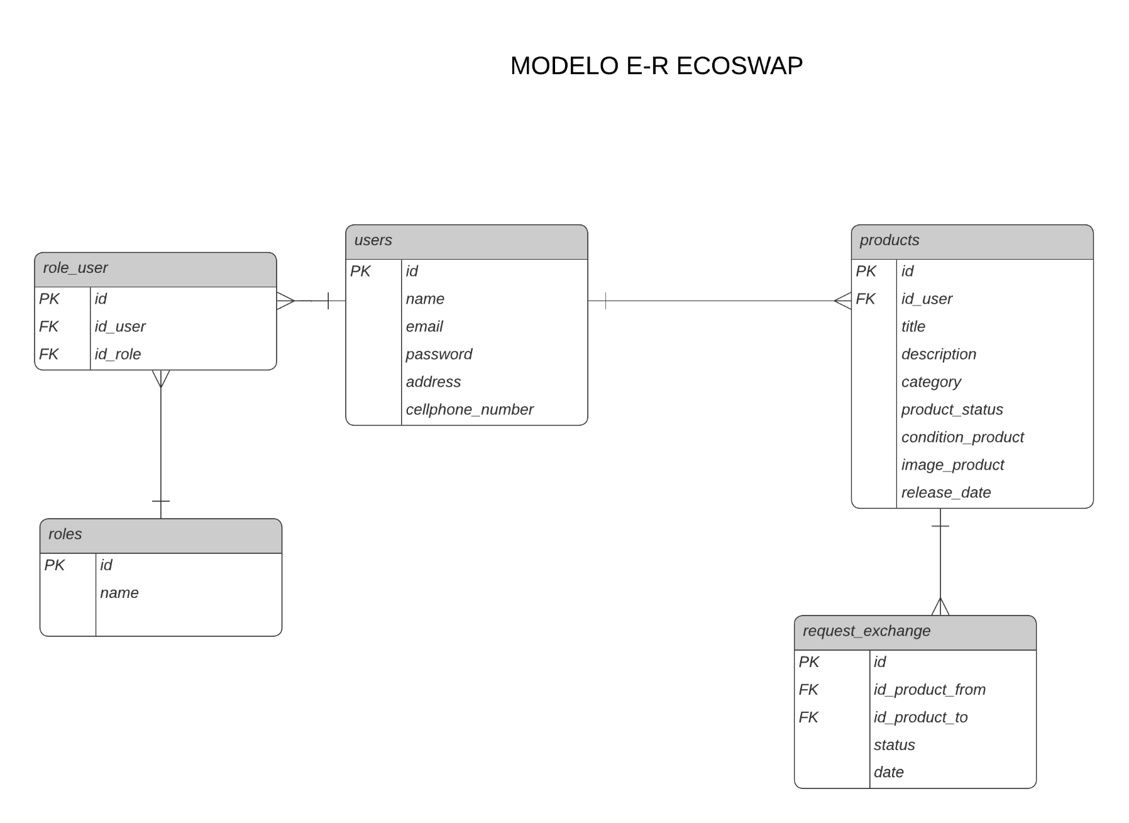
PLANTILLA PARA MODELO DE ENTIDAD RELACIÓN - ENTREGABLE PROYECTO DE AULA |  |  | Instrucciones
 |  |  | Pegar en esta sección una imagen de su módelo de entidad-relación o si gusta creelo aquí

